ИНСТРУКЦИЯ
1. Нажать кнопку "Разрешить редактирование"

2. Нажать кнопку "Включить содержимое"

3. Перейти на лист "Соответствие модификациям"

4. В первой строке выбрать вещество (для удобства можно ввести часть названия)

5. Из выпадающего списка выбрать нужное вещество

После выбора вещества отобразятся подходящие модификации приборов.

Под каждой модификацией указаны особенности исполнения, помогающие определиться с выбором модели.
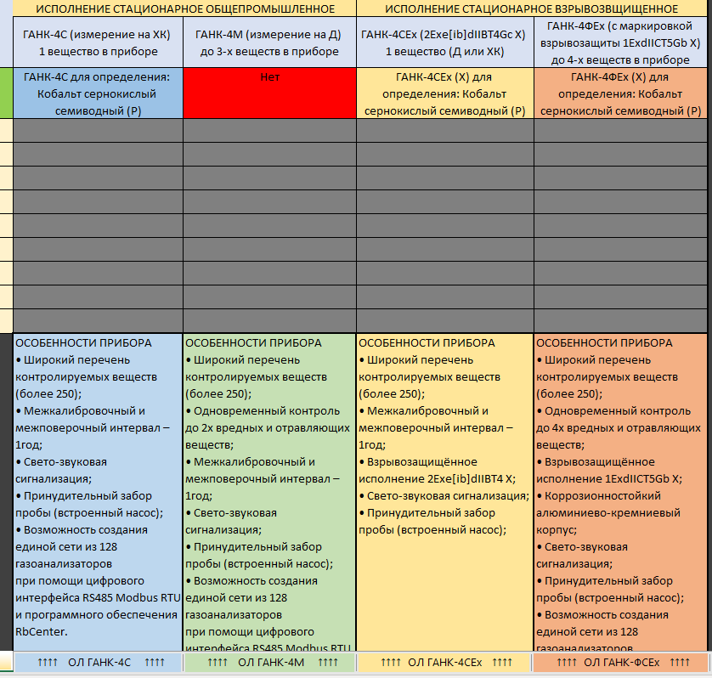
6. Выбрать наиболее подходящую модификацию и перейти на опросный лист модификации

7. В первой строке выбрать вещество (для удобства можно ввести часть названия)

8. Заполнить опросный лист (основные требования и дополнительное оборудование)
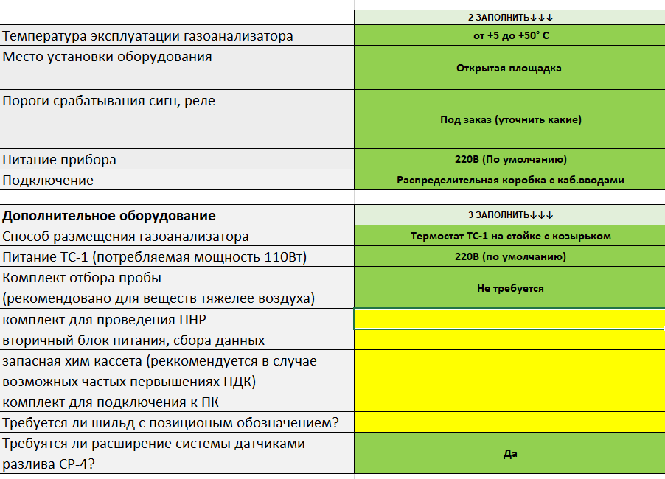
9. Заполнить количество
10. Заполнить информацию о проекте
11. Ненужные опросные листы можно скрыть или удалить
